Sheet1
아라리 C서브코어MR 메탈링 카메라 강화유리(1매)(A34)
STI : 02 6673 4900 , Fax : 02 6406 6543
배송주소:
제품명 | 아라리 C서브코어MR 메탈링 카메라 강화유리(1매)(A34)
이미지 | 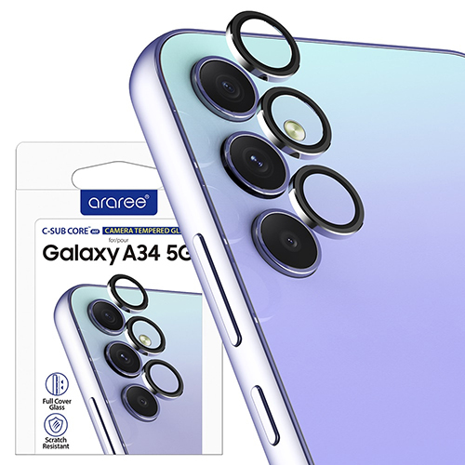
기종/구분 | 강화유리
갤럭시A34(A346)

